76
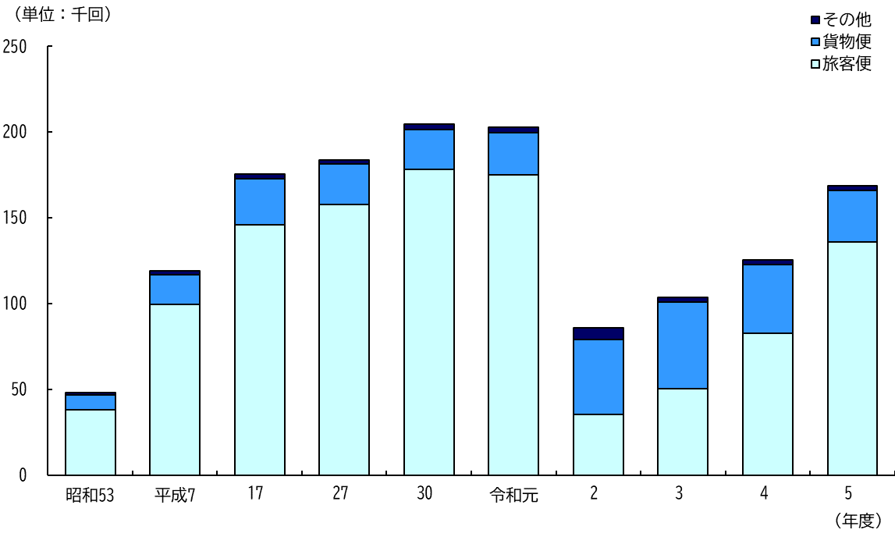
１５ 成田国際空港国際線旅客数

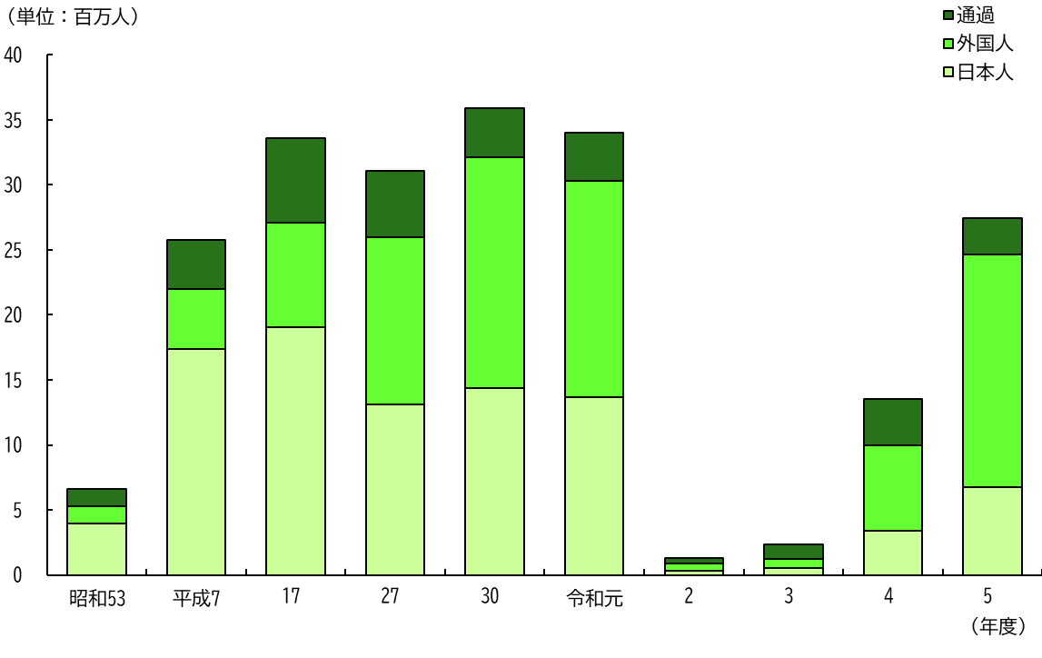

１６ 成田国際空港国際線発着回数

